Trang_bìa
Posts and Telecommunications Institute of Technology |  |  |  |  |  |  | Thiết kế |  | Tài liệu phát triển |  | Tên hệ thống |  |  | Website Sneakers |  |  |  | Người tạo |  | TT.Vy | Ngày tạo |  | 27/09/2023
 |  |  |  |  |  |  |  |  |  |  |  |  |  |  |  |  |  | Người cập nhật |  | TT.Vy | Ngày cập nhật |  | 02/11/2023
 |  |  |  |  |  |  |  |  |  |  | Màn hình (ID) |  |  | Add_Address |  | Màn hình (Tên) |  | Thêm địa chỉ nhận hàng

 | WEBSITE SNEAKERS Tài liệu phát triển hệ thống

 | Version 0.0

 |  |  |  |  |  |  |  |  |  | 1. Mục đích |  |  |  | 7. Giao diện màn hình
 |  |  |  |  |  |  |  |  |  | 2. Giới hạn hoạt động |  |  |  | 8. Danh sách hạng mục
 |  |  |  |  |  |  |  |  |  | 3. Giới hạn hệ thống |  |  |  | 9. Khái quát chức năng
 |  |  |  |  |  |  |  |  |  | 4. Chức năng liên quan |  |  |  | 10. Xử lý chi tiết
 |  |  |  |  |  |  |  |  |  | 5. Không bao gồm
 |  |  |  |  |  |  |  |  |  | 6. Sơ đồ

Posts and Telecommunications Institute of Technology |  |  |  |  |  |  | Thiết kế |  | Tài liệu phát triển |  | Tên hệ thống |  |  | Website Sneakers |  |  |  | Người tạo |  | TT.Vy | Ngày tạo |  | 27/09/2023
 |  |  |  |  |  |  |  |  |  |  |  |  |  |  |  |  |  | Người cập nhật |  | TT.Vy | Ngày cập nhật |  | 02/11/2023
 |  |  |  |  |  |  |  |  |  |  | Màn hình (ID) |  |  | Add_Address |  | Màn hình (Tên) |  | Thêm địa chỉ nhận hàng

 | Lịch sử chỉnh sửa

 | Ver |  | Ngày cập nhật |  |  | Nội dung cập nhật |  |  |  |  |  |  |  | Người cập nhật
 |  |  |  |  |  |  |  |  |  |  |  |  |  |  | Ngày duyệt |  | Người duyệt |  | Ngày duyệt |  |  | Người duyệt
 | 1 |  | 27/09/2023 |  |  | Tạo mới |  |  |  |  |  |  |  | TT.Vy

 | 2 |  | 02/11/2023 |  |  | Update tài liệu |  |  |  |  |  |  |  | TT.Vy

Posts and Telecommunications Institute of Technology |  |  |  |  |  |  | Thiết kế |  | Tài liệu phát triển |  | Tên hệ thống |  |  | Website Sneakers |  |  |  | Người tạo |  | TT.Vy | Ngày tạo |  | 27/09/2023
 |  |  |  |  |  |  |  |  |  |  |  |  |  |  |  |  |  | Người cập nhật |  | TT.Vy | Ngày cập nhật |  | 02/11/2023
 |  |  |  |  |  |  |  |  |  |  | Màn hình (ID) |  |  | Add_Address |  | Màn hình (Tên) |  | Thêm địa chỉ nhận hàng

 | 1. Mục đích
 |  | - Dùng để khách hàng thêm địa chỉ nhận hàng
 |  | - Khách hàng có thể đặt địa chỉ mặc định khi đặt hàng
 |  | - Khách hàng có thể xóa địa chỉ nhận hàng khi không muốn sử dụng
 |  | - Sau khi chọn button save:
 |  |  | + Nếu thêm dữ liệu thành công, hệ thống sẽ hiển thị thông báo thêm thành công tại màn hình
 |  |  | + Trường hợp phát sinh lỗi, hệ thống sẽ thông báo lỗi cho người dùng tại màn hình này.

 | 2. Giới hạn hoạt động
 |  | Không có

 | 3. Giới hạn hệ thống
 |  | Không có

 | 4. Chức năng liên quan

 | 5. Không bao gồm
 |  | Không có

Posts and Telecommunications Institute of Technology |  |  |  |  |  |  | Thiết kế |  | Tài liệu phát triển |  | Tên hệ thống |  |  | Website Sneakers |  |  |  | Người tạo |  | TT.Vy | Ngày tạo |  | 27/09/2023
 |  |  |  |  |  |  |  |  |  |  |  |  |  |  |  |  |  | Người cập nhật |  | TT.Vy | Ngày cập nhật |  | 02/11/2023
 |  |  |  |  |  |  |  |  |  |  | Màn hình (ID) |  |  | Add_Address |  | Màn hình (Tên) |  | Thêm địa chỉ nhận hàng

Màn hình thêm thông tin
 | 6. Sơ đồ

Khởi động
hệ thống

Màn hình chính

User
Address

 | Table

 |  |  | № | Loại | Tên |  |  |  |  |  |  | I/O | Ghi Chú
 |  |  | 1 | M | Address |  |  | Table quản lý địa chỉ nhận hàng |  |  |  | I/O
 |  |  | 2 | M | User |  |  | Table quản lý thông tin khách hàng |  |  |  | I/O
 |  |  | 4
 |  |  | 5
 |  |  | 6
 |  |  | 7
 |  |  | 8
 |  |  | 9
 |  |  | 10
 |  |  |  | ※ Loại (M: Master / T: Transaction table / Ⅰ: INI file / W: work table / V: view / S: stored procedures / L: SQL loader / F: file)

Thiết_kế
Posts and Telecommunications Institute of Technology |  |  |  | Thiết kế |  | Tài liệu phát triển |  |  |  | Tên hệ thống |  | Website Sneakers |  |  | Người tạo | TT.Vy | Ngày tạo | 27/09/2023
 |  |  |  |  |  |  |  |  |  |  |  |  |  |  | Người cập nhật | TT.Vy | Ngày cập nhật | 02/11/2023
 |  |  |  |  |  |  |  |  |  | Màn hình (ID) |  | Add_Address |  | Màn hình (Tên) | Thêm địa chỉ nhận hàng

 | 7. Giao diện
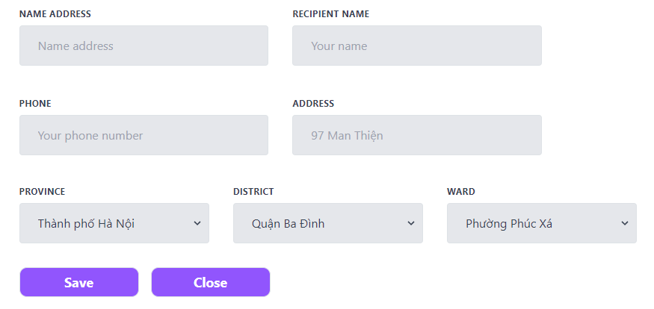

Button lưu thêm địa chỉ

Posts and Telecommunications Institute of Technology |  |  |  | Thiết kế |  | Tài liệu phát triển |  |  |  | Tên hệ thống |  | Website Sneakers |  |  | Người tạo | TT.Vy | Ngày tạo | 27/09/2023
 |  |  |  |  |  |  |  |  |  |  |  |  |  |  | Người cập nhật | TT.Vy | Ngày cập nhật | 02/11/2023
 |  |  |  |  |  |  |  |  |  | Màn hình (ID) |  | Add_Address |  | Màn hình (Tên) | Thêm địa chỉ nhận hàng

 | 8. Danh sách hạng mục

 |  | [Vùng hiển thị cố định]
 |  | № | Tên hạng mục |  | Control |  |  | Nội dung hiển thị |  |  |  |  |  | Ý nghĩa
 |  | 1 | Name Address |  | Input |  |  | Tên địa chỉ |  |  |  |  |  | Mô tả nội dung nhập cho người dùng
 |  | 2 | Recipient Name |  | Input |  |  | Tên người nhận |  |  |  |  |  | Mô tả nội dung nhập cho người dùng
 |  | 3 | Phone |  | Input |  |  | Số điện thoại |  |  |  |  |  | Mô tả nội dung nhập cho người dùng
 |  | 4 | Address |  | Input |  |  | Địa chỉ |  |  |  |  |  | Mô tả nội dung nhập cho người dùng
 |  | 5 | Province |  | Select |  |  | Tỉnh/Thành phố |  |  |  |  |  | Mô tả nội dung chọn cho người dùng
 |  | 6 | District |  | Select |  |  | Huyện/Phường |  |  |  |  |  | Mô tả nội dung chọn cho người dùng
 |  | 7 | Ward |  | Select |  |  | Quận/Xã |  |  |  |  |  | Mô tả nội dung chọn cho người dùng

 |  | [Vùng nhập]
 |  | № | Tên hạng mục | Loại dữ liệu | Độ dài |  | Bắt buộc |  | Control |  | Format |  | Ghi chú
 |  | 1 | Name Address | Chuỗi chữ | 255 |  | Y |  | Input
 |  | 2 | Recipient Name | Chuỗi chữ | 255 |  | Y |  | Input
 |  | 3 | Phone | Chuỗi chữ | 255 |  | Y |  | Input |  | Number
 |  | 4 | Address | Chuỗi chữ | 255 |  | Y |  | Input

 |  | [Vùng nút]
 |  | № | Tên hạng mục |  | Control |  |  |  |  |  | Ghi chú
 |  | 1 | Province |  | Select
 |  | 2 | District |  | Select
 |  | 3 | Ward |  | Select
 |  | 4 | Save |  | Button
 |  | 5 | Close |  | Button

Posts and Telecommunications Institute of Technology |  |  |  | Thiết kế |  | Tài liệu phát triển |  |  |  | Tên hệ thống |  | Website Sneakers |  |  | Người tạo | TT.Vy | Ngày tạo | 27/09/2023
 |  |  |  |  |  |  |  |  |  |  |  |  |  |  | Người cập nhật | TT.Vy | Ngày cập nhật | 02/11/2023
 |  |  |  |  |  |  |  |  |  | Màn hình (ID) |  | Add_Address |  | Màn hình (Tên) | Thêm địa chỉ nhận hàng
 | 9. Khái quát chức năng
 |  | (1) Hiển thị ban đầu
 |  |  | 1. Hiển thị màn hình ở trạng thái ban đầu

 |  | (2) Nhập tên địa chỉ
 |  |  | 1. Nhấn vào Input Name Address để thêm
 |  |  | 2. Người dùng điền nội dung vào Input Name Address, view sẽ hiển thị đồng thời

 |  | (3) Nhập tên người nhận
 |  |  | 1. Nhấn vào Input Recipient Name để thêm
 |  |  | 2. Người dùng điền nội dung vào Input Recipient Name, view hiển thị đồng thời

 |  | (4) Nhập số điện thoại
 |  |  | 1. Nhấn vào Input số điện thoại để nhập
 |  |  | 2. Người dùng điền số điện thoại đầy đủ 10 số, view hiển thị đồng thời
 |  |  | 3. Kiểm tra thông tin số điện thoại người dùng nhập
 |  |  | Nếu có lỗi, thông báo lỗi tại màn hình

 |  | (5) Nhập địa chỉ
 |  |  | 1. Nhấn vào Input Address để nhập
 |  |  | 2. Người dùng điền địa chỉ số nhà đường, view hiển thị đồng thời

 |  | (6) Select tỉnh thành, quận/huyện, phường/xã
 |  |  | 1. Nhấn vào select Province để chọn
 |  |  | 2. Người dùng chọn một tỉnh, view hiển thị đồng thời quận/huyện, phường/xã tương ứng
 |  |  | 3. Người dùng chọn một quận/huyện, view hiển thị đồng thời phường/xã tương ứng
 |  |  | 4. Người dùng chọn một phường/xã

 |  | (7) Lưu địa chỉ người dùng
 |  |  | 1. Nhấn button "Save" để xử lý
 |  |  | 2. Kiểm tra thông tin ở các trường bắt buộc
 |  |  | Nếu có lỗi, thông báo lỗi tại màn hình này
 |  |  | Lưu thành công thì hiển thị thông báo bằng Toast cho người dùng

Xử lý 10.3
Posts and Telecommunications Institute of Technology |  |  |  |  | Thiết kế |  | Tài liệu phát triển | Tên hệ thống | Website Sneakers |  |  |  | Người tạo | TT.Vy |  | Ngày tạo | 27/09/2023
 |  |  |  |  |  |  |  |  |  |  |  |  | Người cập nhật | TT.Vy |  | Ngày cập nhật | 02/11/2023
 |  |  |  |  |  |  |  | Màn hình (ID) | Add_Address |  |  | Màn hình (Tên) | Thêm địa chỉ nhận hàng

 | 10. Xử lý chi tiết
 |  | (3) Cập nhật tên người nhận
 |  |  | 1. Đưa con trỏ vào input Recipient Name
 |  |  | 2. Nhập thông tin, view hiển thị đồng thời
 |  |  |  | + API: api/v1/address
 |  |  |  | + Lưu lại thông tin người dùng nhập nameAddress trong state phía FE (ReactJS): name
 |  |  | 3. Chọn button Close nếu không muốn thêm địa chỉ

 |  |  | STT | Tên hạng mục |  | Nội dung check |  |  |  | Xử lý |  |  |  |  | Giá trị
 |  |  | 1 | Recipient Name |  | Trường hợp bỏ trống |  |  |  | kiểm tra state errNameReci dùng thẻ <p> để hiển thị cho người dùng |  |  | errorMessages["026"]
 |  |  | 2 | Recipient Name |  | Trường hợp nhập đúng |  |  |  | kiểm tra state errNameReci ẩn lỗi hiển thị cho người dùng |  |  | errorMessages[""]

 |  |  | 4. Hệ thống kiểm tra mã lỗi. Dùng thẻ <p> để hiển thị lỗi
 |  |  |  | 4.1. Mã Code: "": Ẩn thông báo lỗi |  |  |  |  |  |  | 4.2. Mã Code: "026": Name can't be empty

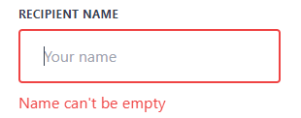

 |  |  |  |  | Giao diện minh hoạ

Xử lý 10.4
Posts and Telecommunications Institute of Technology |  |  |  |  | Thiết kế |  | Tài liệu phát triển |  | Tên hệ thống | Website Sneakers |  |  |  | Người tạo | TT.Vy |  | Ngày tạo | 27/09/2023
 |  |  |  |  |  |  |  |  |  |  |  |  |  | Người cập nhật | TT.Vy |  | Ngày cập nhật | 02/11/2023
 |  |  |  |  |  |  |  |  | Màn hình (ID) | Add_Address |  |  | Màn hình (Tên) | Thêm địa chỉ nhận hàng
 | 10. Xử lý chi tiết
 |  | (4) Nhập số điện thoại
 |  |  | 1. Đưa con trỏ vào input Phone
 |  |  | 2. Nhập thông tin, view hiển thị đồng thời
 |  |  |  | + API: api/v1/address
 |  |  |  | + Lưu lại thông tin người dùng nhập nameAddress trong state phía FE (ReactJS): phone
 |  |  | 3. Chọn button Close nếu không muốn thêm địa chỉ

 |  |  | STT | Tên hạng mục |  | Nội dung check |  |  |  |  | Xử lý |  |  |  |  | Giá trị
 |  |  | 1 | Phone |  | Trường hợp bỏ trống |  |  |  |  | kiểm tra state errNameReci dùng thẻ <p> để hiển thị cho người dùng |  |  | errorMessages["028"]
 |  |  | 2 | Phone |  | Trường hợp nhập số điện thoại không thuộc định dạng số điện thoại Việt Nam |  |  |  |  | kiểm tra state errNameReci dùng thẻ <p> để hiển thị cho người dùng |  |  | errorMessages["029"]

 |  |  | 3 | Phone |  | Trường hợp nhập đúng |  |  |  |  | kiểm tra state errNameReci ẩn lỗi hiển thị cho người dùng |  |  | errorMessages[""]

 |  |  | 4. Hệ thống kiểm tra mã lỗi. Dùng thẻ <p> để hiển thị lỗi
 |  |  |  | 4.1. Mã Code: "028": Phone number can't be empty |  |  |  |  |  |  |  | 4.2. Mã Code: "029": Phone invalid
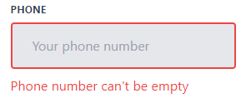
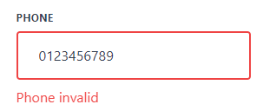

 |  |  |  |  |  |  |  | 4.3. Mã Code: "": Ẩn thông báo lỗi

Xử lý 10.6
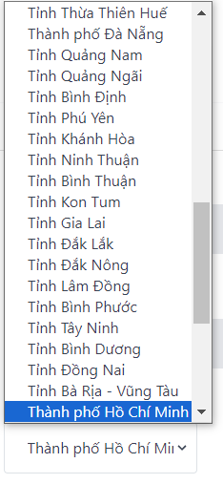
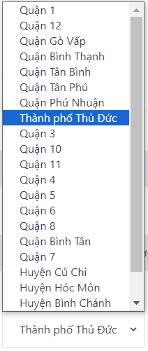
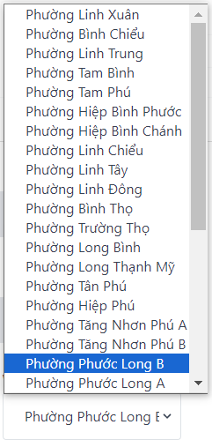
Posts and Telecommunications Institute of Technology |  |  |  |  |  | Thiết kế |  | Tài liệu phát triển | Tên hệ thống |  | Website Sneakers |  | Người tạo | TT.Vy | Ngày tạo | 27/09/2023
 |  |  |  |  |  |  |  |  |  |  |  |  | Người cập nhật | TT.Vy | Ngày cập nhật | 02/11/2023
 |  |  |  |  |  |  |  |  | Màn hình (ID) |  | Add_Address | Màn hình (Tên) | Thêm địa chỉ nhận hàng
 | 10. Xử lý chi tiết
 |  | (6) Chọn Province, District, Ward
 |  |  | 1. Nhấn vào ô chọn Province để hiển thị chọn tỉnh thành
 |  |  | 2. Hiển thị danh sách các tỉnh thành lên select cho người dùng chọn
 |  |  |  | + Dữ liệu các tỉnh thành, quận/huyện, phường/xã được lấy từ file province_vi.json
 |  |  |  | + Dữ liệu các quận/huyện được hiển thị tương ứng với tỉnh thành người dùng chọn
 |  |  |  | + Dữ liệu các phường/xã được hiển thị tương ứng với quận/huyện người dùng chọn
 |  |  | 3. Chọn một dòng trong select để hiển thị
 |  |  |  | + Lưu lại tỉnh thành, quận/huyện, phường/xã mà người dùng đã chọn
 |  |  |  |  | ++ Tỉnh thành được lưu lại trong state từ phía FE(ReactJS): province
 |  |  |  |  | ++ Quận/huyện được lưu lại trong state từ phía FE(ReactJS): district
 |  |  |  |  | ++ Phường/Xã được lưu lại trong state từ phía FE(ReactJS): ward
 |  |  | 3. Giao diện select
 |  |  |  | 3.1. Select tỉnh thành |  |  | 3.2. Select quận/huyện |  |  | 3.3. Select phường/xã

Xử lý 10.7
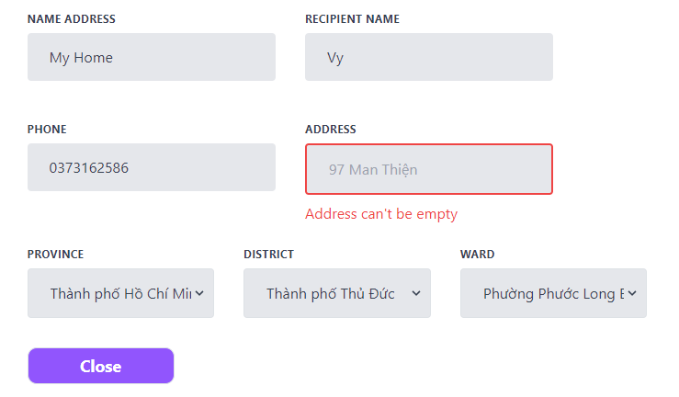
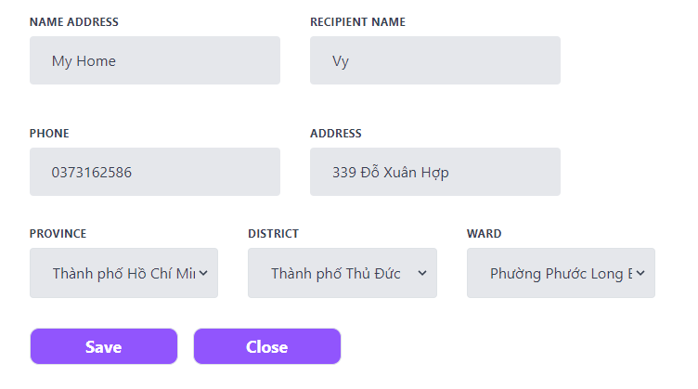
Posts and Telecommunications Institute of Technology |  |  |  |  | Thiết kế | Tài liệu phát triển | Tên hệ thống | Website Sneakers |  | Người tạo | TT.Vy | Ngày tạo | 27/09/2023
 |  |  |  |  |  |  |  |  |  | Người cập nhật | TT.Vy | Ngày cập nhật | 02/11/2023
 |  |  |  |  |  |  | Màn hình (ID) | Add_Address | Màn hình (Tên) | Thêm địa chỉ nhận hàng
 | 10. Xử lý chi tiết
 |  | (7) Lưu địa chỉ mới
 |  |  | 1. Nhấn button "Save" để xử lý thêm địa chỉ hoặc button Close nếu không muốn thêm địa chỉ
 |  |  |  | + API: api/v1/address/create
 |  |  | 2. Kiểm tra thông tin ở các trường bắt buộc
 |  |  |  | + Nếu có lỗi, bỏ trống thông báo lỗi tại màn hình này và không hiển thị button Save
 |  |  |  | + Lưu thành công thì trả về mã code "018" và hiển thị thông báo bằng Toast cho người dùng

